Sheet1
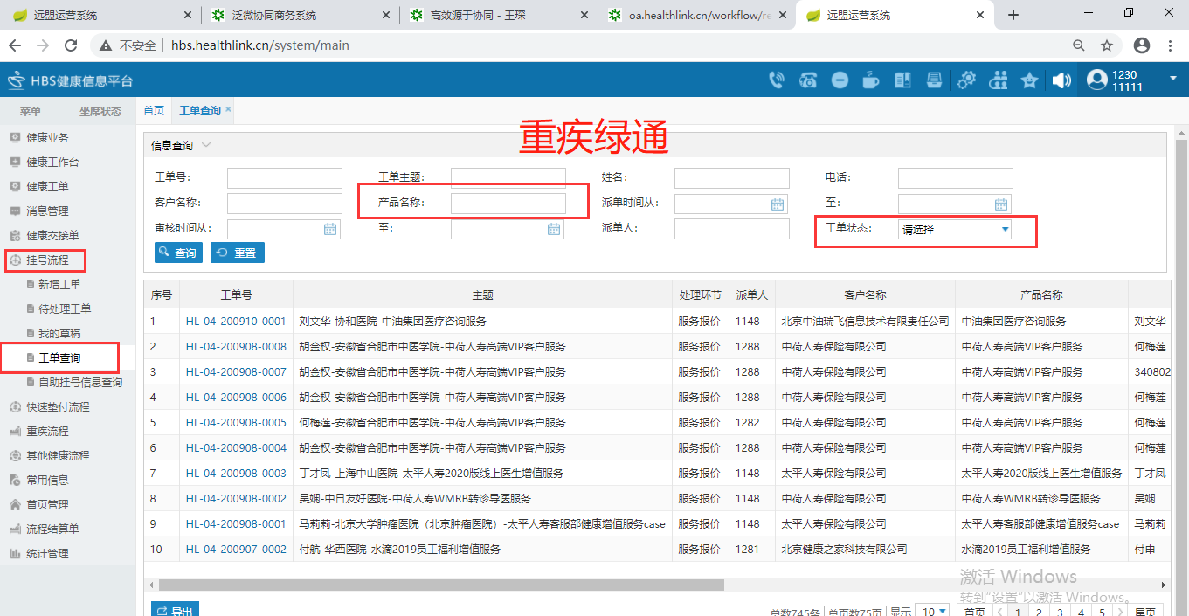
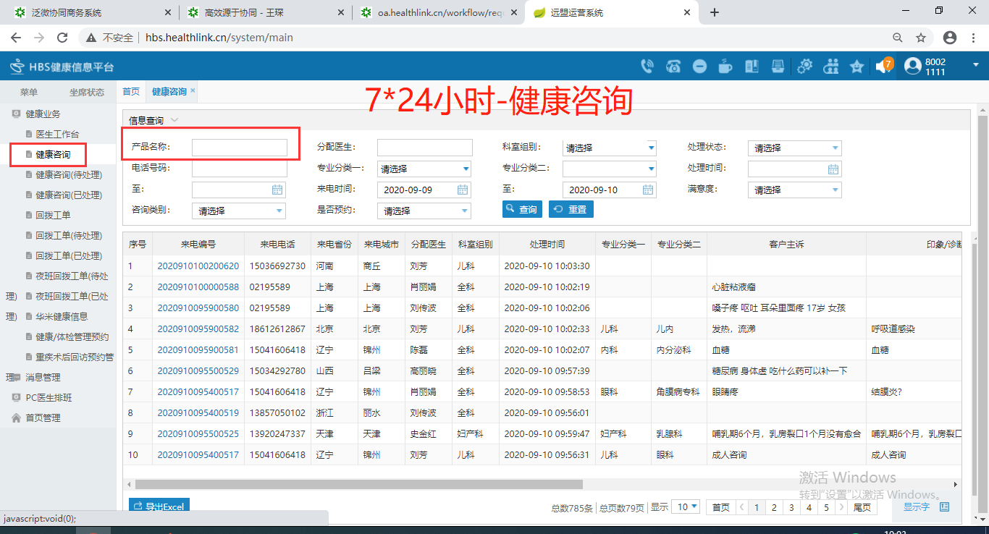
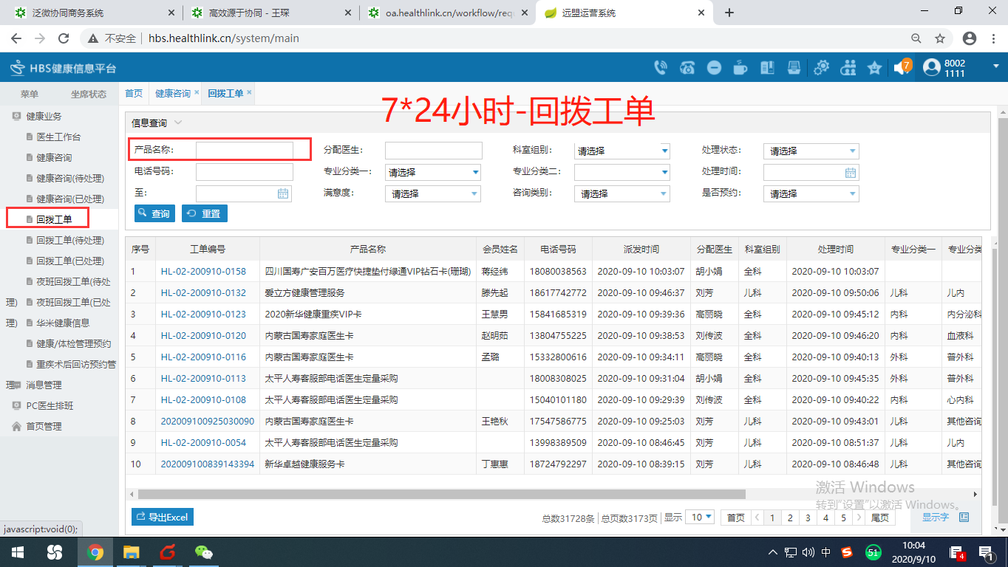
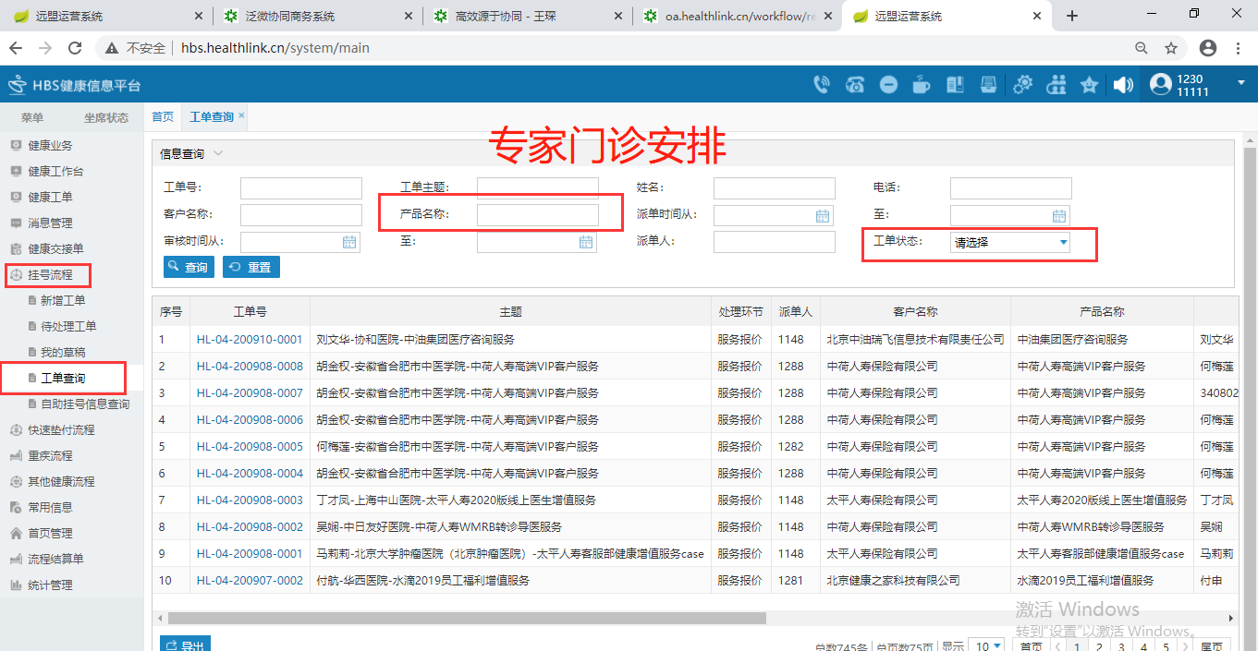
服务项目 | I19BQ4（金卡） | I19BQ5（白金卡） | I19BQ6（钻石卡） | I19BQ7（尊钻卡） | 备注
挂号服务 |  |  |  |  | 挂号完成次数
优惠购药 |  |  |  |  | 订单完成数
健康评测 |  |  |  |  | 慢病评估使用人数
慢病管理服务 |  |  |  |  | EHR建档人数
重疾绿通 |  |  |  |  | 重疾工单状态完成数
7*24小时健康咨询 |  |  |  |  | 健康咨询+回拨工单总数
专门门诊挂号 |  |  |  |  | 挂号流程工单完成数

